Matinée p o
 |  |  |  |  |  |  | 
 | Journée portes ouvertes du Lycée Saint-Marc
 |  |  |  |  |  |  |  | Samedi 22 janvier 2022
Nous sommes heureux de vous accueillir dans notre lycée virtuel pour vous présenter l'ensemble des projets et des enseignements du Lycée Saint-Marc. La présentation de 8h30 est destinée aux familles de Troisième n'ayant pas assisté à la présentation "Notre projet" du mois de Décembre et souhaitant s'inscrire en Seconde à la rentrée 2022. A partir de 9h, vous pourrez parcourir nos salles virtuelles pour des ateliers de présentation thématisée et d'échanges de 25 minutes. Vous naviguerez ainsi de salle en salle en cliquant sur les vignettes de votre choix aux bons horaires pour rejoindre les présentations, construisant ainsi vous-même votre parcours de visite (6 ateliers possibles). Nous vous souhaitons une belle découverte du Lycée Saint-Marc !

 |  | 8h30 | 9h | 9h30 | 10h | 10h30 | 11h | 11h30
Présentation de l'établissement | Présentation générale "Notre Projet" | 
 |  | Mme. Masson (chef d'établissement), M. Bissuel (directeur)
 | Visite virtuelle des locaux, rencontre du préfet des Secondes |  | 
 |  |  | Mme Jannin-Galéa (préfet des Secondes) |  | Mme Jannin-Galéa (préfet des Secondes) |  | Mme Jannin-Galéa (préfet des Secondes)
 | Eduquer Tout l'Homme |  |  | 
 |  |  |  | Mmes. Badiche (préfet des Terminales), Cacheux (animatrice en pastorale), Barthélémy (psychologue scolaire) |  | Mmes. Badiche (préfet des Terminales), Cacheux (animatrice en pastorale), Barthélémy (psychologue scolaire) |  | Mmes. Badiche (préfet des Terminales), Cacheux (animatrice en pastorale), Barthélémy (psychologue scolaire)
 | Le cycle terminal |  | 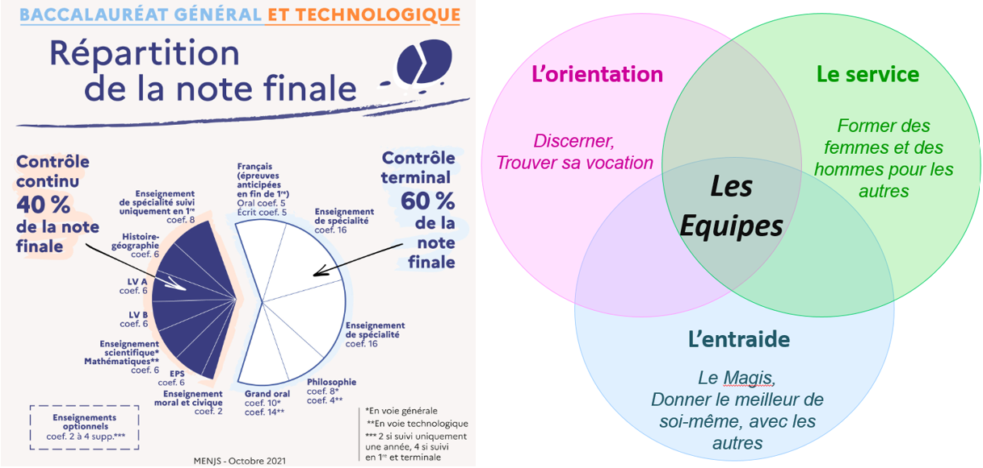
 |  |  | M. Pérez (préfet des Premières) |  | M. Pérez (préfet des Premières) |  | M. Pérez (préfet des Premières)
 | A la rencontre des élèves délégués de Seconde et capitaines du cycle terminal |  |  | 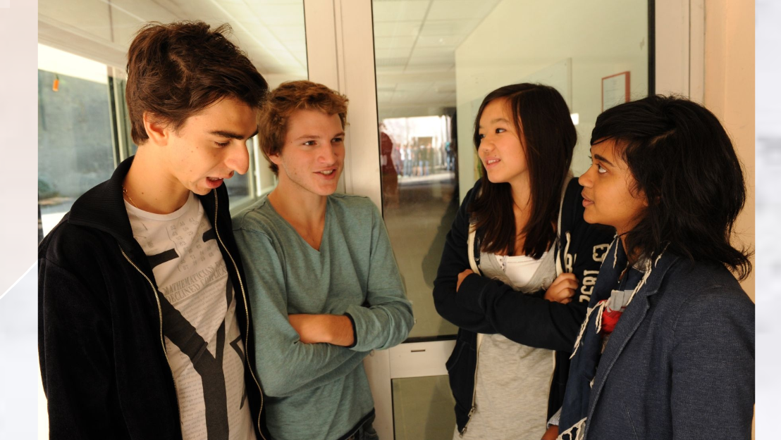
 |  |  |  | Elèves délégués de Seconde et capitaines de Première |  | Elèves délégués de Seconde et capitaines de Première |  | Elèves délégués et capitaines (+ AJG & PMP)
Les projets de classe | Citoyens du Monde |  |  | 
 |  |  |  | Mme. Sefsaf (professeur d'Anglais) |  | Mme. Sefsaf (professeur d'Anglais) |  | Mme. Sefsaf (professeur d'Anglais)
 | Section européenne |  | 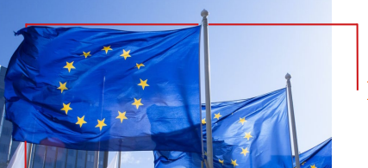
 |  |  | Mme. Khoury (professeur d'Anglais) |  | Mme. Khoury (professeur d'Anglais) |  | Mme. Khoury (professeur d'Anglais)
 | Estudios Hispanicos |  |  | 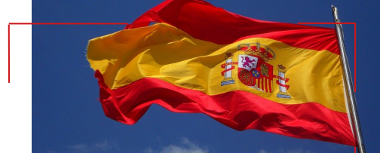
 |  |  |  | Mmes. Ritz et Fernandez (professeurs d'Espagnol) |  | Mmes. Ritz et Fernandez (professeurs d'Espagnol) |  | Mmes. Ritz et Fernandez (professeurs d'Espagnol)
Les options | Chinois LVC |  | 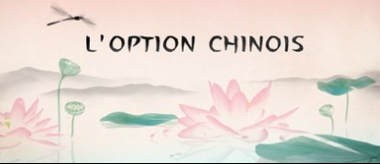
 |  |  | Mme. Zhou (professeur de Chinois) |  | Mme. Zhou (professeur de Chinois) |  | Mme. Zhou (professeur de Chinois)
 | Italien LVC |  |  | 
 |  |  |  | Mme. Palladino (professeur d'Italien) |  | Mme. Palladino (professeur d'Italien) |  | Mme. Palladino (professeur d'Italien)
 | Latin / Grec |  | 
 |  |  | Mme. Louis (professeur de Lettres classiques |  | Mme. Louis (professeur de Lettres classiques |  | Mme. Louis (professeur de Lettres classiques
 | Cinéma-Audioviduel |  |  | 
 |  |  |  | M. Fauvet-Messat (professeur de C.A.V.) |  | M. Fauvet-Messat (professeur de C.A.V.) |  | M. Fauvet-Messat (professeur de C.A.V.)
 | Théâtre |  |  | 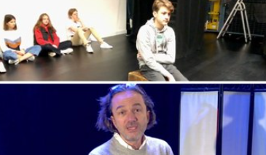
 |  |  |  | Elèves de l'option théâtre M. Planche (préfet de la vie lycéenne) |  | Elèves de l'option théâtre M. Planche (préfet de la vie lycéenne) |  | Elèves de l'option théâtre M. Planche (préfet de la vie lycéenne)
 | Programme Dual diploma |  | 
 |  |  | M. Rideau (professeur d'Anglais, coordinateur du programme Dual Diploma) |  | M. Rideau (professeur d'Anglais, coordinateur du programme Dual Diploma) |  | M. Rideau (professeur d'Anglais, coordinateur du programme Dual Diploma)

